Bài 1.1 YC1
Bài 1.1 Phân Hoạch Tương Đương & Giá Trị Biên – Form Đăng
Yêu cầu 1: Tự thiết kế Form theo đặc tả như trên
Ký Tài Khoản
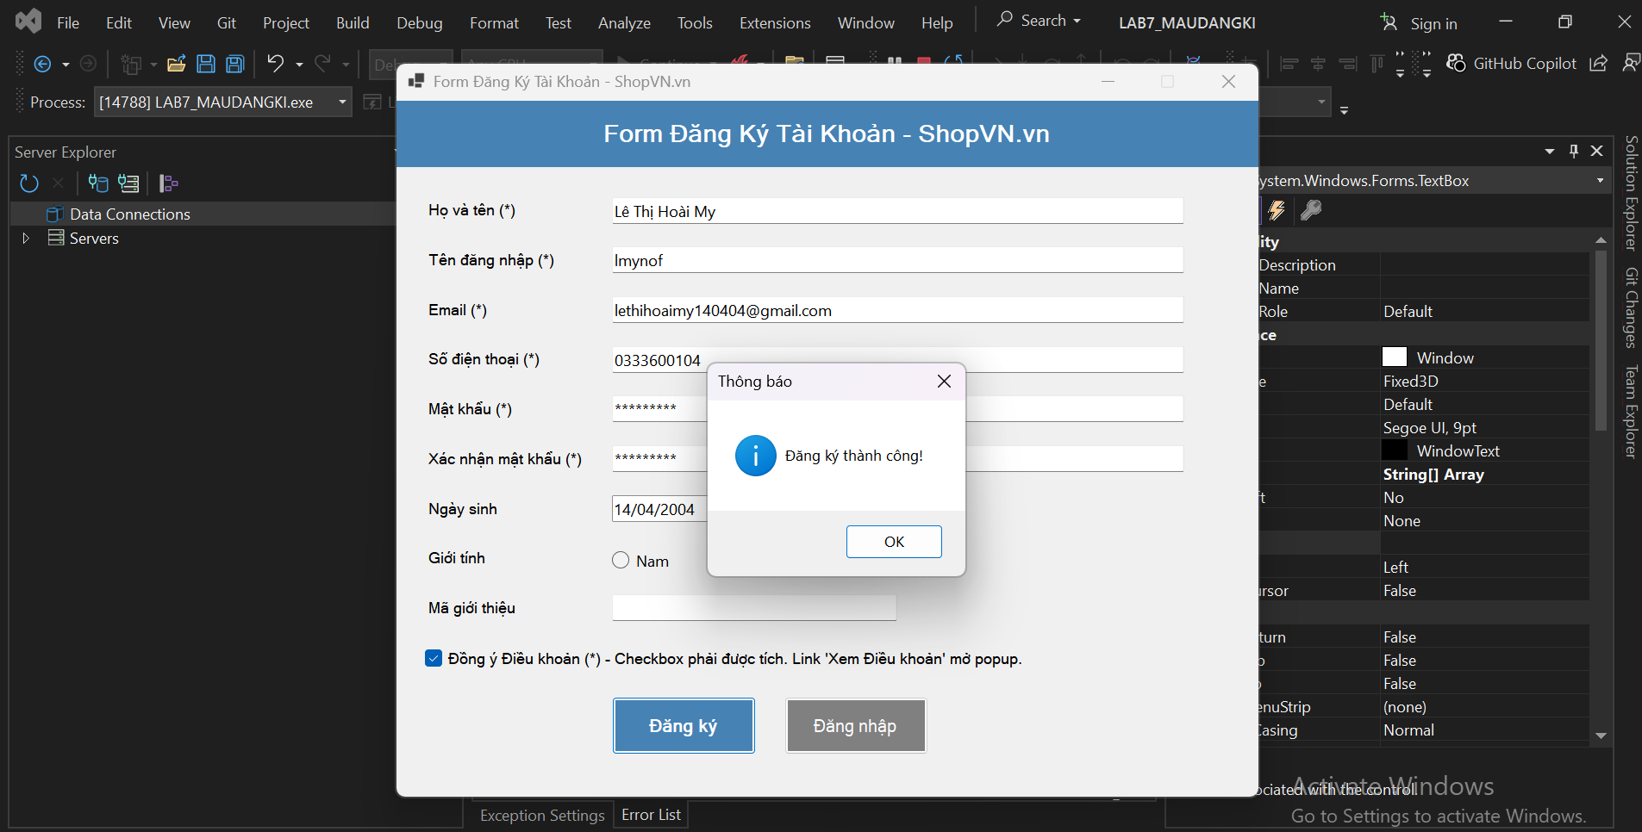
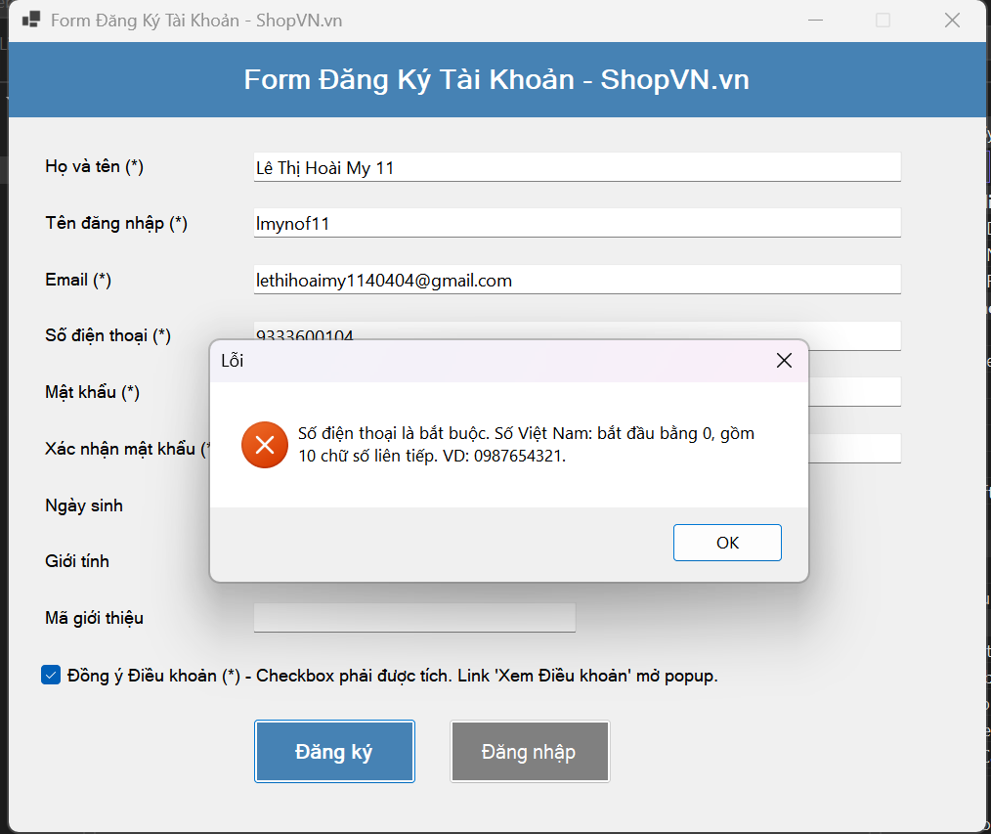
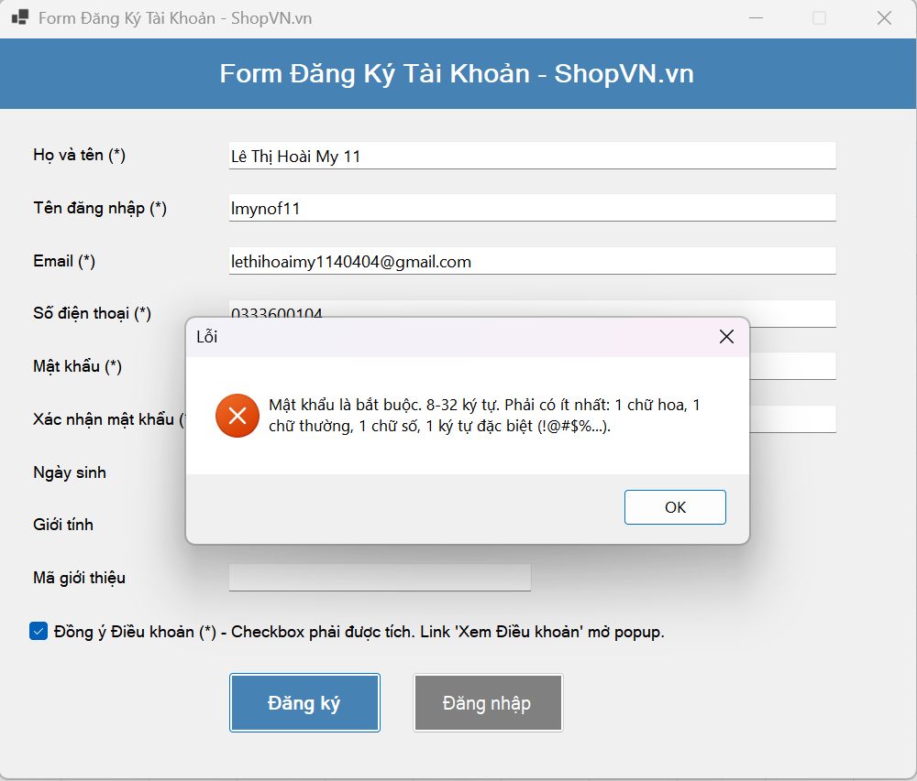

YÊU CẦU 2 – PHÂN HOẠCH TƯƠNG ĐƯƠNG (EP) – FORM ĐĂNG KÝ ShopVN.vn
Trường | Lớp HỢP LỆ (giá trị đại diện) | Lớp KHÔNG HỢP LỆ (giá trị đại diện) | Lý do / Quy tắc phân lớp
Họ và tên (*) | Lê Thị Hoài My | Rỗng; Có số; Ký tự đặc biệt; <2 ký tự; >50 ký tự | Chỉ chữ + khoảng trắng; độ dài 2–50; bắt buộc.
Tên đăng nhập (*) | Lethihoaimy_01 | Rỗng; <5; >20; Bắt đầu không phải chữ; Có chữ hoa; Ký tự lạ; Trùng hệ thống | Chỉ [a-z0-9_]; bắt đầu bằng chữ; 5–20; phải duy nhất.
Email (*) | my01@gmail.com | Rỗng; Sai định dạng; Email đã tồn tại | Đúng format; không được trùng hệ thống.
Số điện thoại (*) | 0333600104 | Rỗng; Không bắt đầu 0; Không đủ 10 số; >10 số; Có chữ | Bắt đầu 0; đúng 10 chữ số; bắt buộc.
Mật khẩu (*) | Lmy@1234 | Rỗng; <8; >32; Thiếu HOA; Thiếu thường; Thiếu số; Thiếu ký tự đặc biệt | 8–32 ký tự; đủ hoa/thường/số/đặc biệt.
Xác nhận mật khẩu (*) | Trùng mật khẩu | Rỗng; Không khớp mật khẩu | Phải trùng hoàn toàn với mật khẩu.
Đồng ý Điều khoản (*) | Checkbox được tick | Checkbox không tick | Bắt buộc trước khi submit.

BÀI 1.3 YC1
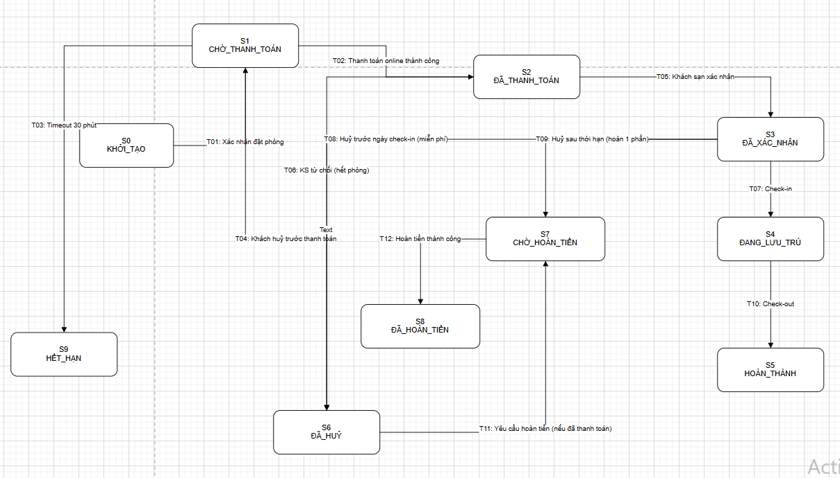
Bài 1.3

Kiểm Thử Chuyển Trạng Thái – Hệ Thống Đặt Phòng
Khách Sạn
Yêu cầu 1: Vẽ sơ đồ trạng thái
Vẽ sơ đồ trạng thái (state diagram) đầy đủ. Ghi rõ tên sự kiện/điều kiện trên mỗi mũi tên.

BÀI 2
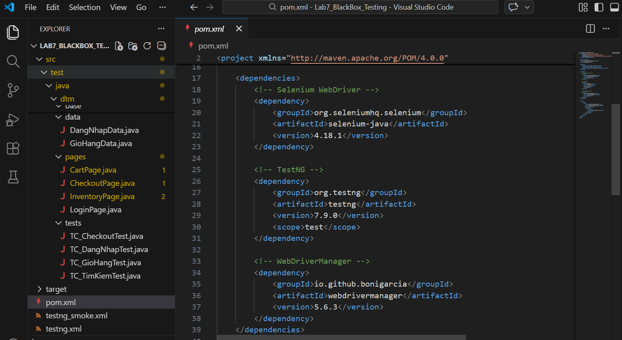
PHẦN II TỰ ĐỘNG HOÁ KIỂM THỬ – TESTNG DATAPROVIDER +
Bài 2.1 Cấu Hình Dự Án và TestNG DataProvider Cơ Bản
SELENIUM WEBDRIVER

Tạo Maven project mới tên 'Lab7_BlackBox_Testing'. Cấu trúc thư mục cần đạt được:

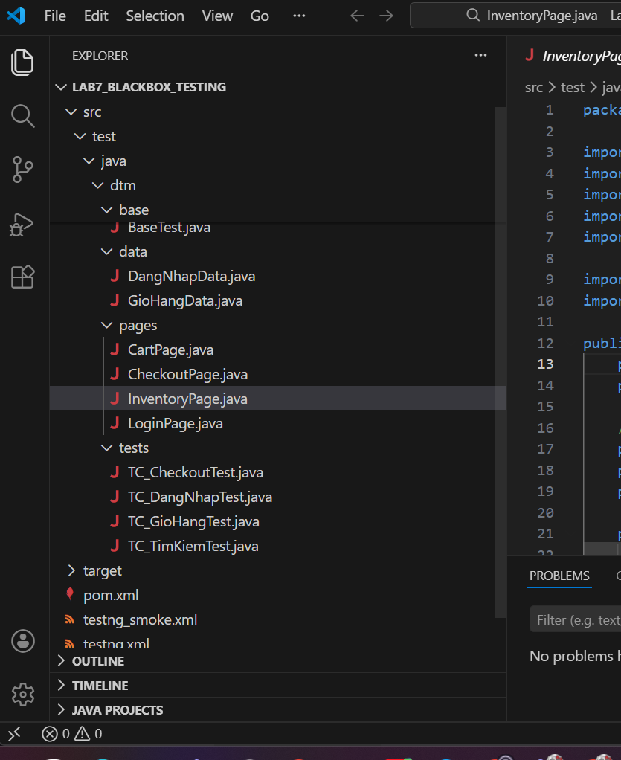

Thêm các dependency sau vào pom.xml:

